1GD-FR-0020
 |  |  |  |  |  |  | PROCESO DE GESTIÓN DOCUMENTAL |  |  |  |  |  |  |  |  | POLICÍA NACIONAL
Código:1GD-FR-0020
Fecha: 04/07/2018 |  |  |  |  |  |  | DIAGNÓSTICO INTEGRAL PARA LOS ARCHIVOS DE LA POLICÍA NACIONAL
Versión: 0

CIUDAD: Villagarzon |  |  |  |  |  |  |  |  |  | FECHA ELABORACIÓN DEL DIAGNÓSTICO |  |  |  |  |  |  | 31 |  | 12 |  | 2022
RESPONSABLE DEL DILIGENCIAMIENTO:
A. IDENTIFICACIÓN
CÓDIGO Y NOMBRE DE LA UNIDAD: CÓDIGO Y NOMBRE DE LA UNIDAD: 3.8.2.5 DEPARTAMENTO DE POLICIA PUTUMAYO
FECHA DE CREACIÓN DE LA UNIDAD: 20/06/1989 |  |  |  |  |  |  |  |  |  | ACTO ADMINISTRATIVO DE CREACIÓN DE LA UNIDAD: ACTO ADMINISTRATIVO DE CREACIÓN DE LA UNIDAD: RESOLUCION N°3915
DIRECCIÓN DE LA UNIDAD: CALLE 8 8 - 55 ESQUINA |  |  |  |  |  |  |  |  |  | ACTO ADMINISTRATIVO VIGENTE DE LA UNIDAD: RESOLUCION 01539 DEL 28/05/2009 ACTO ADMINISTRATIVO VIGENTE DE LA UNIDAD: RESOLUCION 01539 DEL 28/05/2009
CORREO ELECTRÓNICO DE LA UNIDAD: depuy.guged-ac@policia.gov.co |  |  |  |  |  |  |  |  |  | TELÉFONO: 3214922139 |  |  |  |  |  |  |  | IP:
A.1 DIRECTOR, COMANDANTE O JEFE DE LA UNIDAD:
NOMBRE:
GRADO:
CARGO: |  |  | COMANDANTE DEPARTAMENTO DE POLICIA PUTUMAYO
TIEMPO EN EL CARGO: |  |  |  | 1 MESES
A.2 ADMINISTRACIÓN DEL ARCHIVO
Jefe Grupo de Gestión Documental
NOMBRES Y APELLIDOS: |  |  |  |  |  |  |  |  |  | CAPACITACIÓN O CURSOS EN GESTIÓN DOCUMENTAL Y ARCHIVÍSTICA
GRADO: |  |  |  |  |  |  |  |  |  | 1 | CURSO ADMINISTRACION DOCUMENTAL EN EL ENTORNO LABORAL
CARGO: JEFE GESTI |  |  |  |  |  |  |  |  |  | 2 | CURSO AUXILIAR DE ARCHIVO
TIEMPO EN EL PROCESO DE GESTIÓN DOCUMENTAL |  |  |  |  |  |  |  |  |  | 3 | CRITERIOS PARA LA IDENTIFICACION Y LA VALORACION DE LOS ARCHIVOS DE DERECHOS HUMANOS, MEMORIA HISTORICA Y CONFLICTO ARMADO INTERNO
TIEMPO EN LA INSTITUCIÓN |  |  |  |  |  |  |  |  |  | 4
CORREO INSTITUCIONAL : |  |  |  |  |  |  |  |  |  | 5
No. CELULAR |  |  |  |  |  |  |  |  |  | 6
No IP DE LA OFICINA Y/O GRUPO - |  |  |  |  |  |  |  |  |  | 7
CONDICIÓN MÉDICO LABORAL : |  |  |  |  |  |  |  |  |  | 8
Funciones del Jefe Grupo de Gestión Documental
1 | "Supervisar el trámite en las ventanillas únicas de la documentación oficial a través de mecanismos para que se garantice el manejo expedito y controlado de la correspondencia."
2 | Verificar el cumplimiento a los lineamientos del proceso de gestión documental, respecto al control de registros para que se ejecuten las directrices y regulaciones de los entes competentes.
3 | Supervisar la ejecución del procedimiento archivo central con el fin de garantizar la disponibilidad e integridad de los activos de información para la consulta.
4 | proyectar las modificaciones o actualizaciones de las tablas de retención documental cuando se requiera, para el trámite respectivo ante el comité de archivo de la unidad.
5 | Implementar el sistema de gestión integral de acuerdo con los lineamientos institucionales, efectuando mejora continua en los procesos que lo requieran.
6 | Brindar la información que corresponda de acuerdo a la naturaleza del cargo, a quien la requiera, siguiendo los lineamientos de la normativa establecida
7 | "Guardar la reserva y confidencialidad de los documentos e información que sea de su conocimiento dentro del cumplimiento de sus funciones."
Responsable Archivo Central
NOMBRES Y APELLIDOS: |  |  |  |  |  |  |  |  |  | CAPACITACIÓN O CURSOS EN GESTIÓN DOCUMENTAL Y ARCHIVÍSTICA
GRADO: |  |  |  |  |  |  |  |  |  | 1 | TENICO ORGANIZACIÓN DOCUMENTAL
CARGO: RESPONSABLE DE ARCHIVO CENTRAL |  |  |  |  |  |  |  |  |  | 2 | CURSO METODOLOGIA PARA LA ELABORACION DE INVENTARIOS Y TRANSFERENCIAS DOCUMENTALES
TIEMPO EN EL PROCESO DE GESTIÓN DOCUMENTAL |  |  |  |  |  |  |  |  |  | 3 | COMPLEMENTARIA VIRTUAL EN LEGISLACION DOCUMENTAL EN EL ENTORNO LABORAL
TIEMPO EN LA INSTITUCIÓN |  |  |  |  |  |  |  |  |  | 4 | CURSO LEGISLACION DOCUMENTAL EN EL ENTORNO LABORAL
CORREO INSTITUCIONAL |  |  |  |  |  |  |  |  |  | 5 | DIPLOMADO GESTION DOCUMENTAL
No. CELULAR |  |  |  |  |  |  |  |  |  | 6
No IP DE LA OFICINA Y/O GRUPO NO CUENTA |  |  |  |  |  |  |  |  |  | 7
CONDICIÓN MÉDICO LABORAL: |  |  |  |  |  |  |  |  |  | 8
Funciones del Responsable Archivo Central
1 | Revisar los parámetros establecidos en gestión documental con el fin de garantizar los niveles de seguridad y confidencialidad de la información.
2 | Llevar el control de la entrada y salida de documentos que se encuentren bajo su responsabilidad siguiendo los procedimientos establecidos con el fin de prevenir la pérdida de información
3 | Revisar los conceptos técnicos sobre gestión documental emitidos por el grupo con el fin de que cumplan con las directrices de la Institución y estatal.
4 | Implementar el sistema de gestión integral de acuerdo con los lineamientos institucionales, efectuando mejora continua en los procesos que lo requieran.
5 | Brindar la información que corresponda de acuerdo a la naturaleza del cargo, a quien la requiera, siguiendo los lineamientos de la normativa establecida
6 | Guardar la reserva y confidencialidad de los documentos e información que sea de su conocimiento dentro del cumplimiento de sus funciones.
7
TALENTO HUMANO
GRADO | APELLIDOS Y NOMBRES |  |  |  |  | CÉDULA | CARGO ACTUAL | No. De Celular | TIEMPO DE SERVICIO EN LA UNIDAD |  |  | TIEMPO EN EL PROCESO DE GESTIÓN DOCUMENTAL |  |  | NIVEL ACADÉMICO |  |  |  |  | CONDICIÓN MÉDICO LABORAL
 |  |  |  |  |  |  |  |  | Años | Meses | Días | Años | Meses | Días
SI |  |  |  |  |  |  | Jefe Gestion documental |  | 11 | 0 | 21 | 9 | 11 | 13 | CURSO ADMINISTRACIÓN DOCUMENTAL EN EL ENTORNO LABORAL
PT |  |  |  |  |  |  | Responsable del archivo |  | 9 | 2 | 27 | 2 | 2 | 0 | TENICO ORGANIZACIÓN DOCUMENTAL
PT |  |  |  |  |  |  | Auxiliar de Archivo |  | 3 | 6 | 18 | 2 | 1 | 2 | DIPLOMADO EN GESTION DOCUMENTAL
PT |  |  |  |  |  |  | Estafeta |  | 4 | 4 | 21 | 4 | 0 | 30 | TENICO ASISTENTE EN ORGANIZACIÓN DE ARCHIVOS
PT |  |  |  |  |  |  | Auxiliar de Archivo |  | 1 | 8 | 17 | 1 | 6 | 13 | CURSO ADMINISTRACIÓN DOCUMENTAL EN EL ENTORNO LABORAL
PT |  |  |  |  |  |  | Radicador |  | 0 | 11 | 14 | 0 | 9 | 27 | CURSO AUXILIAR DE ARCHIVO
A.3 NIVEL Y TIPO DE ARCHIVO
NIVEL DE LA UNIDAD |  |  |  |  |  | Asesor |  | Control |  | Operativo |  |  |  | Administrativo |  |  |  |  | Docente
 |  |  |  |  |  |  |  |  |  | X
JURISDICCIÓN |  |  |  |  |  | Dirección |  |  | Oficina Asesora |  |  | Región |  | Metropolitana |  | Departamento |  |  | Escuela de Policía |  |  | Centro de Instrucción
 |  |  |  |  |  |  |  |  |  |  |  |  |  |  |  | X
MISIÓN DE LA UNIDAD |  |  |  |  |  | LA MISION DEL DEPARTAMENTO DE POLICIA PUTUMAYO ESTA ENCAMINADA A CONTRIBUIR CON LA SATISFACION DE LAS NECESIDADES DE SEGURIDAD Y TRANQUILIDAD PUBLICA, MEDIANTE UN EFECTIVO SERVICIO FUNDAMENTADO EN LA PREVENCION, INVESTIGACION Y CONTROL DE DELITOS Y CONTRAVENCIONES, COADYUVANDO A GARANTIZAR LAS CONDICIONES DE CONVIVENCIA DE ACUERDO CON LAS NECESIDADES Y CARACTERISTICAS DE CADA JURISDICCION.
SISTEMA DE ARCHIVO |  |  |  |  |  | Centralizado |  |  |  |  |  |  | Descentralizado
...
B1. DATOS GENERALES Y UBICACIÓN DEL DEPÓSITO DE ARCHIVO
B.5 EQUIPOS Y ENSERES
Accesorio
Cuenta con extintores CO2 (cuantos):
Cuenta con extintores Multipropósito(cuantos):
Cuenta con extractores de aire (cuantos):
Cuenta con sensores de movimiento:
Deshumidificadores
Otros, cuales?
EVIDENCIA FOTOGRÁFICA
SE DEBERÁ ANEXAR FOTOGRAFÍAS QUE DEN CUANTA DE LAS CONDICIONES TÉCNICAS MÍNIMAS QUE PRESENTA LA ESTRUCTURA DEL ARCHIVO, EQUIPAMIENTO Y MOBILIARIO, ESTANTERÍA, SEÑALÉTICA Y SEGURIDAD, LAS ÁREAS COLINDANTES Y EL ESTADO DE LA INFORMACIÓN ADMINISTRADA POR LA UNIDAD
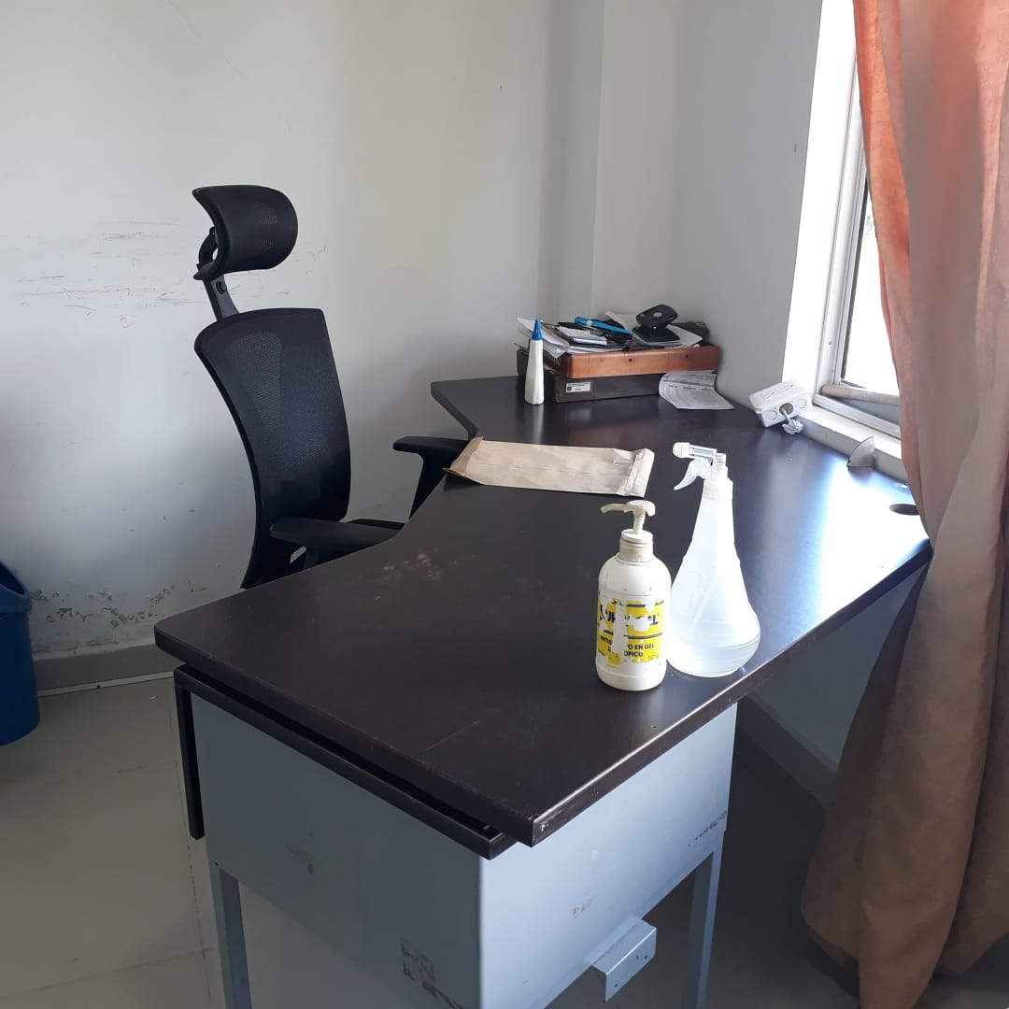 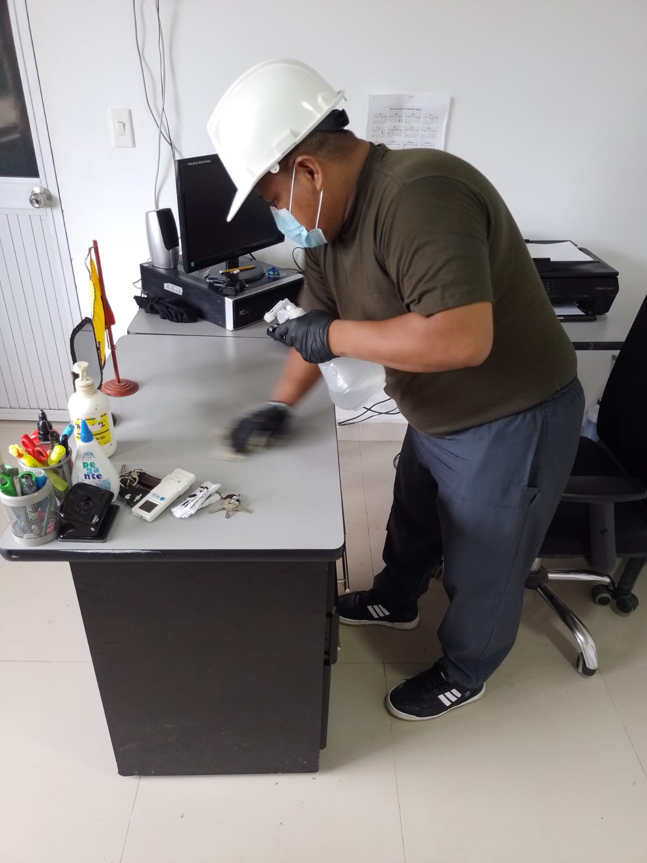 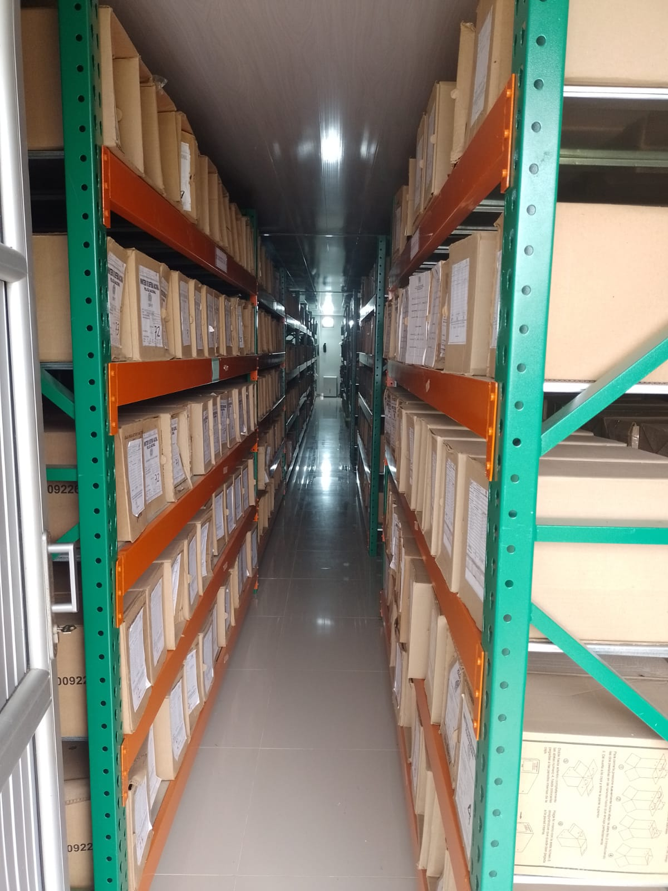
...
C1. ASPECTOS ARCHIVÍSTICOS
1990 |  | Archivo Central |  |  | X
1991 |  | Archivo Central |  |  | X
1992 |  | Archivo Central |  |  | X
1993 |  | Archivo Central |  |  | X
1994 |  | Archivo Central |  |  | X
1995 |  | Archivo Central |  |  | X
2000 |  | Archivo Central |  |  | X

EVIDENCIA FOTOGRÁFICA
SE DEBERÁ ANEXAR FOTOGRAFÍAS QUE DEN CUANTA DE LA ELIMINACIÓN DOCUMENTAL REALIZADA
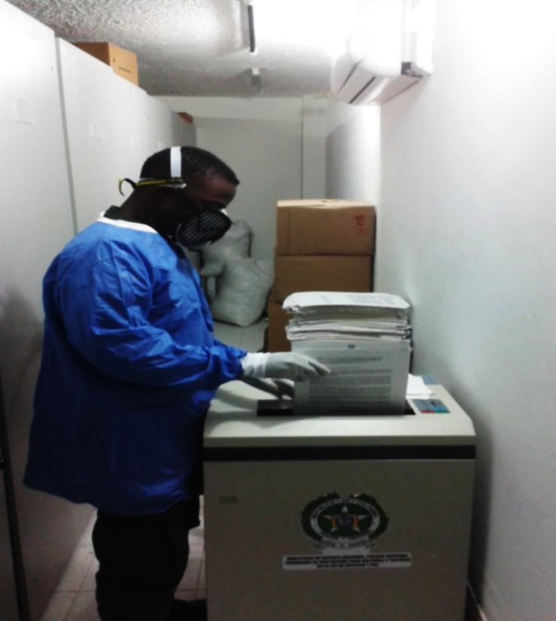

PÉRDIDA DE INFORMACIÓN
Vigencia |  | Clase de Archivo |  |  | Se ha presentado pérdida de información
 |  | Elija la opción correspondiente, de acuerdo al archivo que se encuentre administrando |  |  | SI | NO
...
2013 |  | Archivo de Gestión ESTACION EL TIGRE |  |  | X
2011 |  | Archivo de Gestión ESTACION ORITO |  |  | X

EVIDENCIA FOTOGRÁFICA
SE DEBERÁ ANEXAR FOTOGRAFÍAS QUE DEN CUANTA DE LA PÉRDIDA DE INFORMACIÓN SUFRIDA EN LA UNIDAD
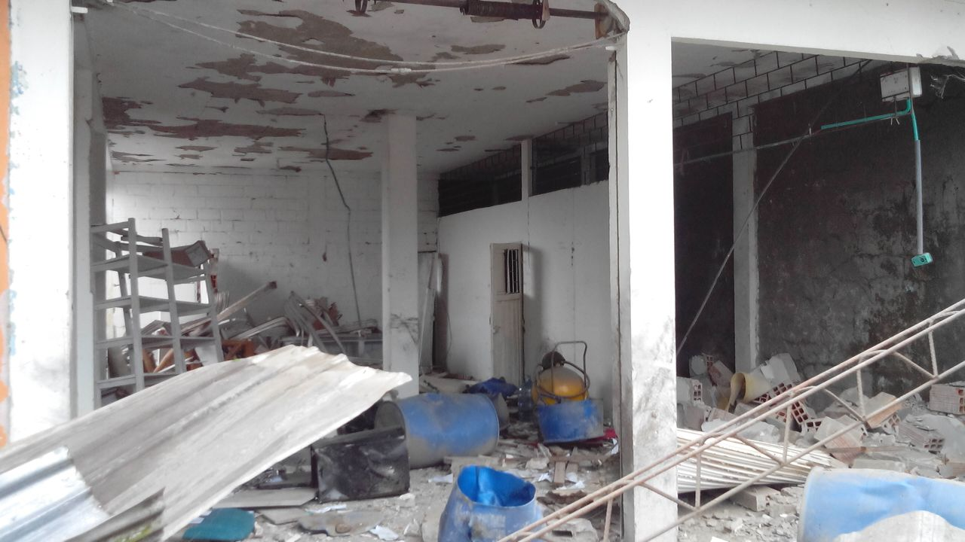 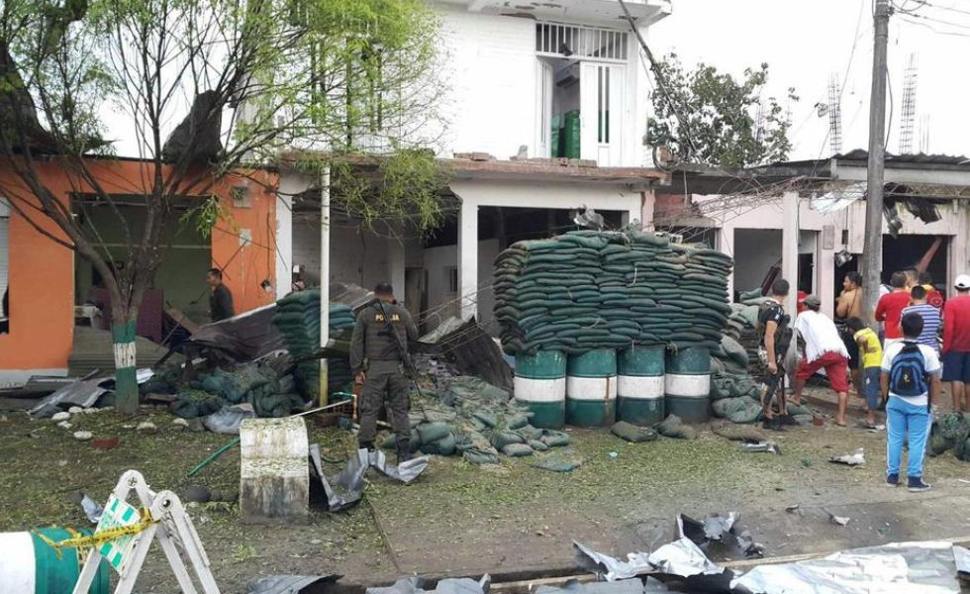
...
B. Inspección y mantenimiento de sistemas de almacenamiento e instalaciones físicas
C. Saneamiento ambiental: desinfección, desratización y desinsectación
D. Monitoreo y control de condiciones ambientales
E. Almacenamiento y re-almacenamiento
F. Prevención de emergencias y atención de desastres.
PLAN DE CONSERVACIÓN PREVENTIVA
Programa
A. Preservación digitla a largo plazo
EVIDENCIA FOTOGRÁFICA
SE DEBERÁ ANEXAR FOTOGRAFÍAS QUE DEN CUANTA DE LAS CONDICIONES DE ORGANIZACIÓN, ADMINISTRACIÓN, CUSTODIA Y CONSERVACIÓN DE LOS ACERVOS DOCUMENTALES
Plan de conservación de preventiva
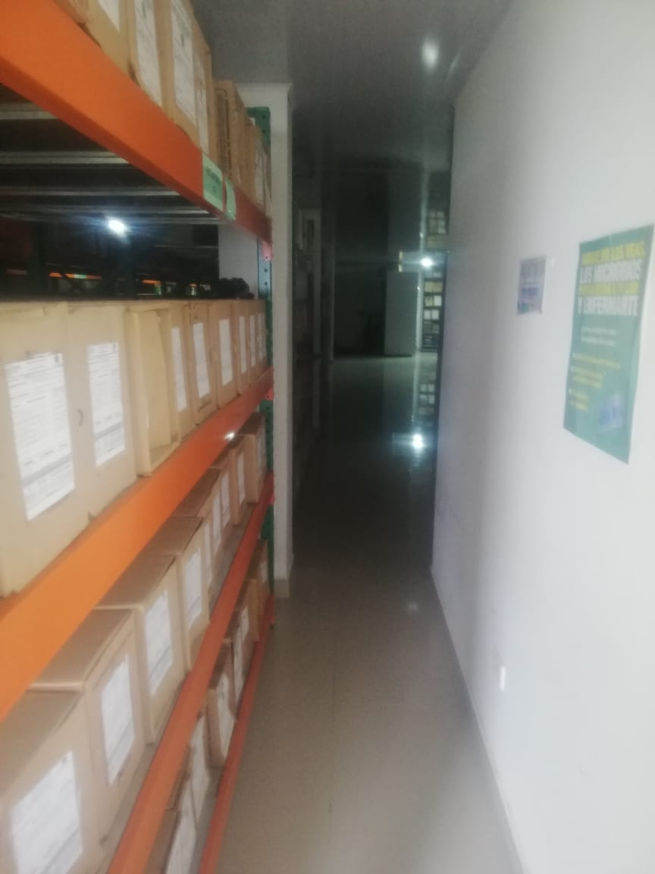 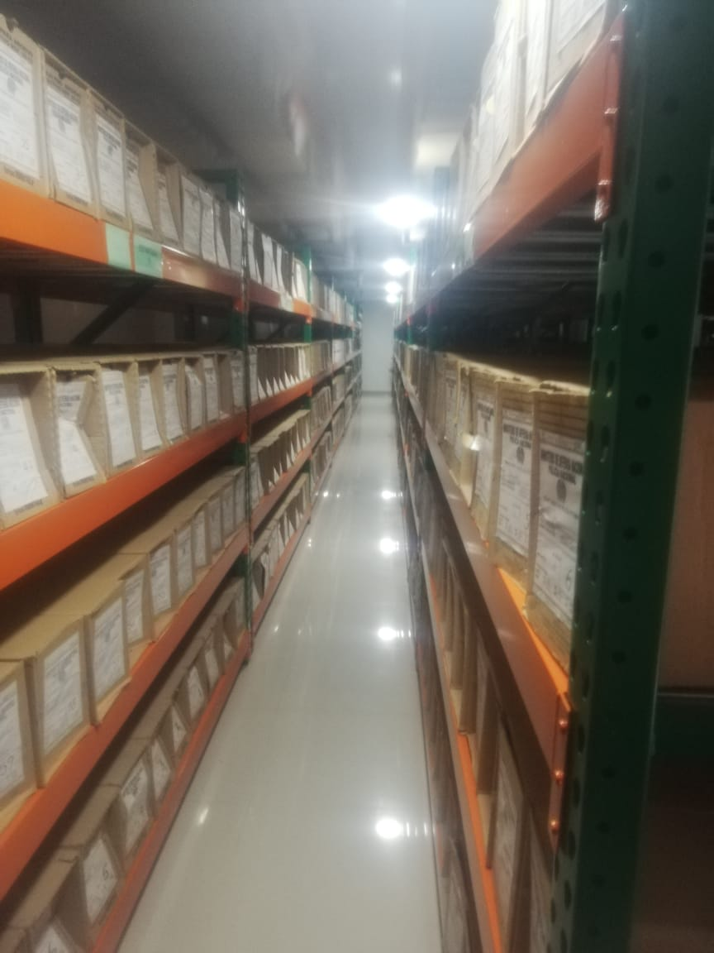 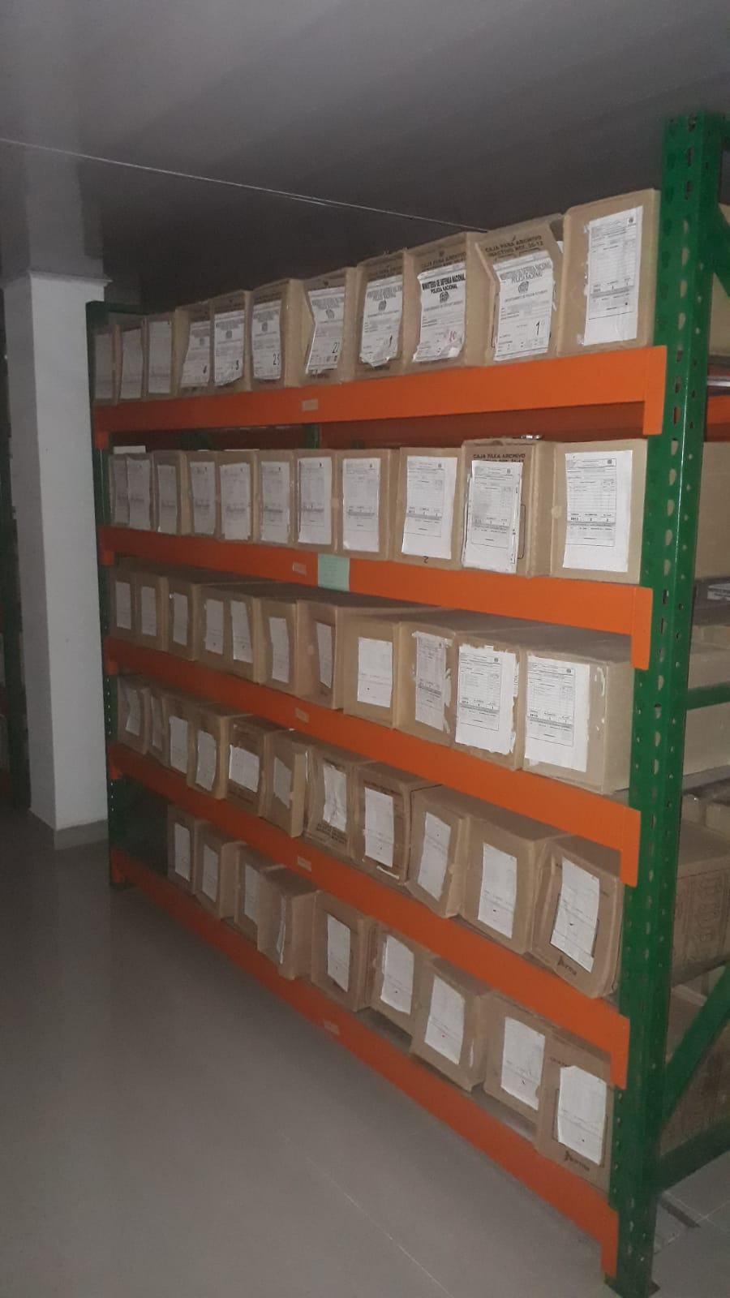

Fecha de Elaboración |  |  |  | 31 | 12 | 2022
...

